Шапка
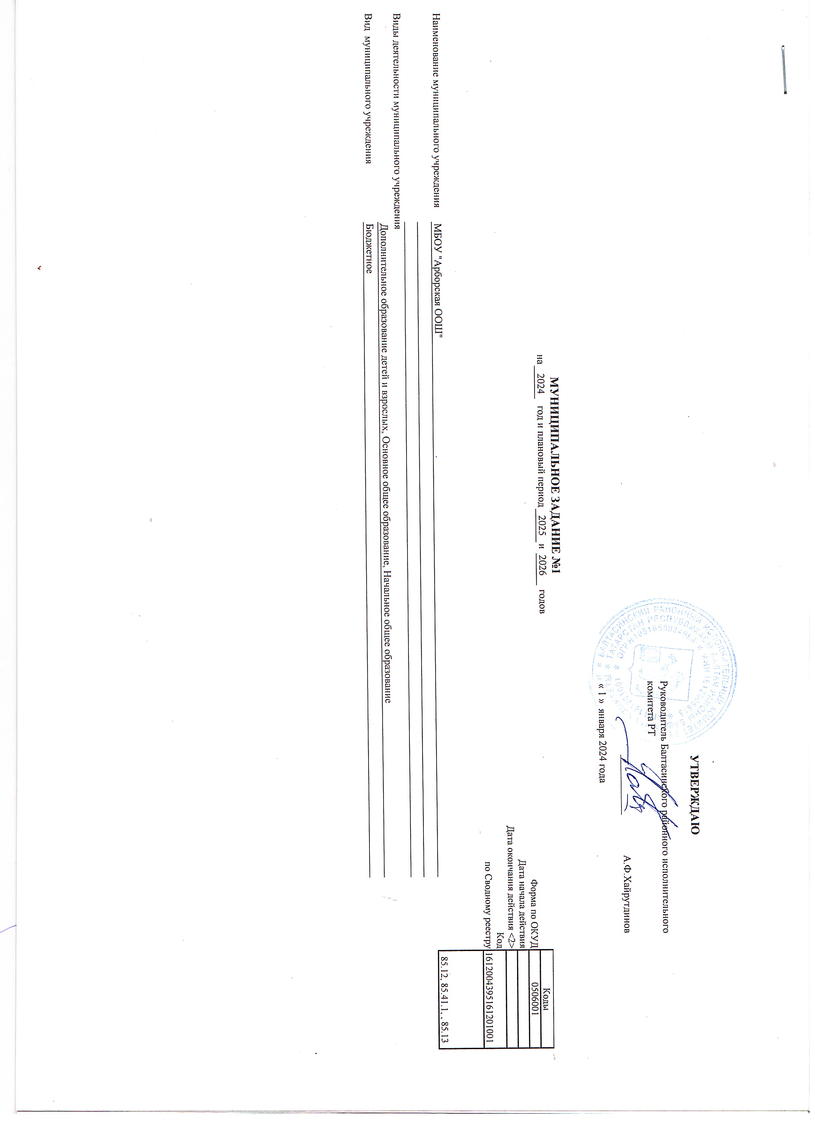

 |  |  |  |  |  |  |  |  |  | УТВЕРЖДАЮ
 |  |  |  |  |  |  |  |  | Руководитель Балтасинского районного исполнительного комитета РТ

 |  |  |  |  |  |  |  |  |  | _______________ | А.Ф.Хайрутдинов

 |  |  |  |  |  |  |  |  | « 1 » января 2024 года

 |  |  | МУНИЦИПАЛЬНОЕ ЗАДАНИЕ №1
 |  | на | 2024 | год и плановый период | 2025 | и | 2026 | годов |  |  |  |  | Коды
 |  |  |  |  |  |  |  |  |  |  |  | Форма по ОКУД | 0506001
 |  |  |  |  |  |  |  |  |  |  |  | Дата начала действия
 |  |  |  |  |  |  |  |  |  |  |  | Дата окончания действия <2>
 |  |  |  |  |  |  |  |  |  |  |  | Код | 1612004395161201001
 |  |  |  |  |  |  |  |  |  |  |  | по Сводному реестру
 |  |  |  |  |  |  |  |  |  |  |  |  | 85.12, 85.41.1, , 85.13

Наименование муниципального учреждения | МБОУ "Арборская основная общеобразовательная школа" Балтасинского муниципального района РТ

Виды деятельности муниципального учреждения
 | Дополнительное образование детей и взрослых, Основное общее образование, Начальное общее образование
Вид муниципального учреждения | Бюджетное

